Structs
java

aop

common
Package chứa các class constants, enum và các class util được sử dụng trong hệ thống.

config
Package chứa các class config hệ thống chung như Database, Security, Web, Locale hoặc các class properties.
Thông tin config sẽ được nói rõ hơn tại sheet Config

domain
Package chứa các class JavaBean được dùng để ánh xạ các bảng trong database thành những Java Object

repository
Theo mặc định jhipster sẽ sử dụng spring data jpa nên package này sẽ chứa những interface với chức năng là một DAO và được extend interface JpaRepository.
Cách triển khai sẽ được nói rõ hơn tại sheet Repository

security
Chứa các class cấu hình, thiết lập cơ chế bảo mật cho việc xác thực và phân quyền user cho hệ thống, jhipster cung cấp các cơ chế bảo mật như:
• JSON Web Tokens (JWT)
• Session-base authentication
• OAuth2 and OpenID Connect
• Jhipster User Account and Authentication (UAA)
Cách triển khai sẽ được nói rõ hơn tại sheet Security Mechanisms

service
Chứa các class DTO, Service interface và các class implement tương ứng cho các interface Service.
Cách triển khai sẽ được nói rõ hơn ở sheet Service

web
Chứa các class Controller của hệ thống và Controller Advice để handle các exception được ném ra từ các controller.
Cách triển khai sẽ được nói rõ hơn ở sheet RestController & Controller Advice.

resources

config
Chứa các file config web application (.yml) như:
application.yml
application-dev.yml
application-prod.yml

i18n
Chứa các file message.properties tương ứng cho từng locale khác nhau như:
message.properties
message_en.properties
message_jp.properties

sql
Chứa các file xml định nghĩa cho các native query được sử dụng cho hệ thống.
Cách triển khai sẽ được nói rõ hơn tại sheet Repository

Config
Theo mặc định, jhipster sẽ config các thuộc tính cần thiết cho spring boot bằng annotation. Các class config được đặt trong package config.
Một số class config cần chú ý như: DatabaseConfiguration, LocaleConfiguration, SecurityConfiguration và WebConfiguration.

DatabaseConfiguration

Các thiết lập cần phải có:
@Configuration
@EnableJpaRepositories ("package chứa các class @Repository") dùng để tự động xác định các class Repository (DAO) cho Spring Data Repository
@EnableTransactionManagement dùng để tự động bật transaction management của spring-tx

SecurityConfiguration
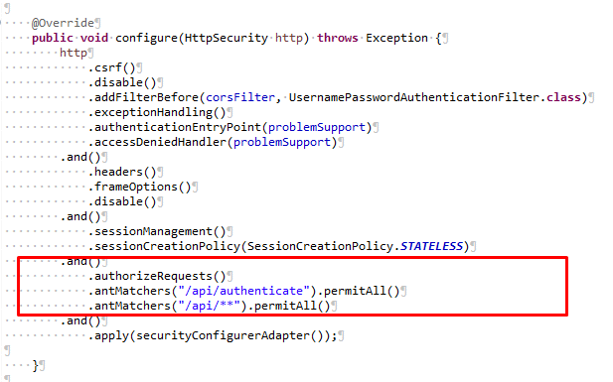

Thiết lập phân quyền cho các url (permitAll, denyAll, authenticated..) trong phương thức configure của class SecurityConfiguration

Domain
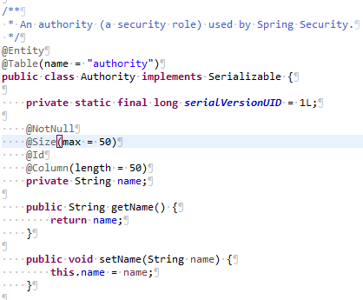
Các class domain (entity) đại diện cho mỗi table trong database.
Để ánh xạ các Java Object với các Table trong database tương ứng sẽ có 2 cách là định nghĩa trong một file xml hoặc sử dụng annotation.
Theo mặc định Jhipster sẽ sử dụng annotation để thực hiện việc ánh xạ trong các POJO class. Các annotation được sử dụng như:
@Entity dùng để biến một JavaBean trở thành một Entity để chúng ta có thể thao tác với database thông qua việc sử dụng entity này (theo cơ chế ORM).
@Table dùng để ánh xạ table trong database với entity tương ứng, nếu không sử dụng annotation này thì mặc định tên bảng trong database sẽ là tên lớp của entity
@Id dùng để chỉ rõ field nào sẽ là khóa chính tương ứng trong table.
@Column dùng để chỉ rõ field tương ứng với cột trong table.
@ManyToMany
@ManyToOne
@OneToOne
Dùng để xác định relationship của các field trong entity đối với các entity khác.

